Estadísticas
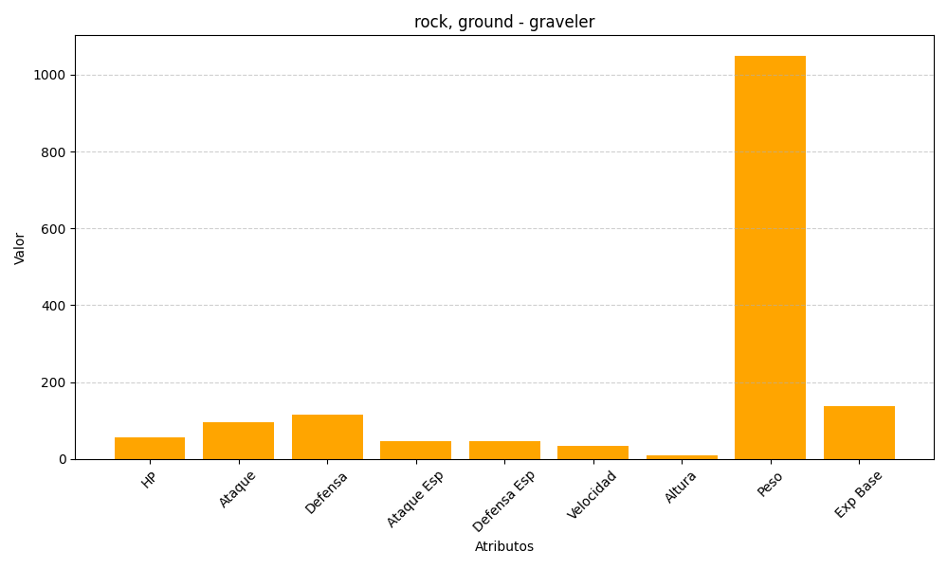
ID | Nombre | Tipo | HP | Ataque | Defensa | Ataque Especial | Defensa Especial | Velocidad | Altura | Peso | Experiencia Base
75 | graveler | rock, ground | 55 | 95 | 115 | 45 | 45 | 35 | 10 | 1050 | 137

